상품제안서
전통민화코스터 (신윤복) | 상품코드: F30287

 |  |  |  |  |  |  | 02-412-0044 | www.easy1.co.kr
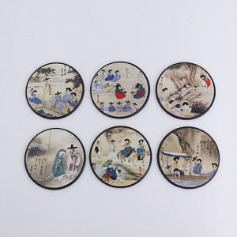

【상세/제작정보】 | 배송비 카톤 100개 / 5,000원 (VAT별도)

【인쇄/포장옵션】 | 실크, 레이저 / 포장지포장

【공급단가】 | 수량 | 100~ | 300~ | 500~ | 1,000~ | 3,000~
*VAT별도 | 단가 | 7,200원 | 7,080원 | 6,900원 | 6,780원 | 6,600원

【상품 URL】 | https://dev.easy1.co.kr:443/src/goods_detail.php?gdno=30287

